7
Problem: | ไม่สามารถรับ mvt. 105 ของ PO No. 1400000765 ได้
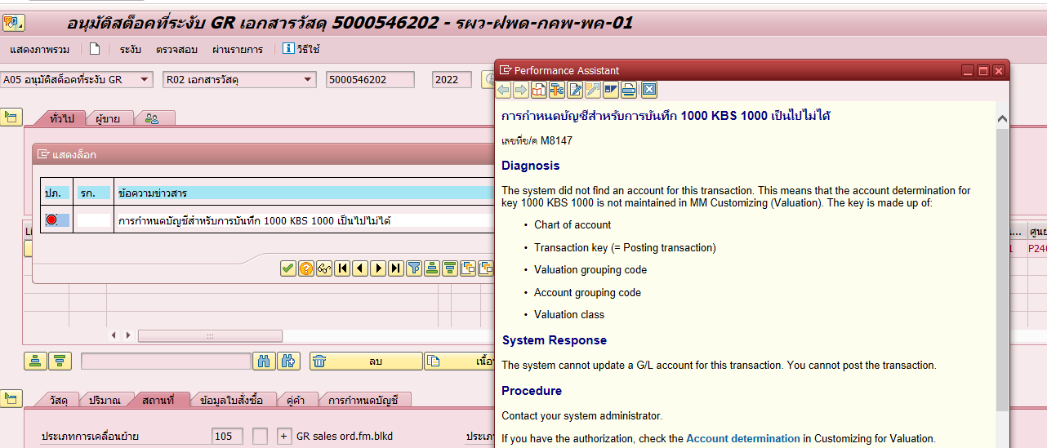

สาเหตุ: | ระบบไม่อนุญาติให้ทำการ GR กรณีที่ไม่ระบุ Material code สำหรับงบโครงการ (Account Assigment = Q)
 | Q= รายการพัสดุสำรองคลังที่จัดหาด้วยงบลงทุนโครงการ โดยโครงสร้างของ WBS digit ที่ 9-10 = 01

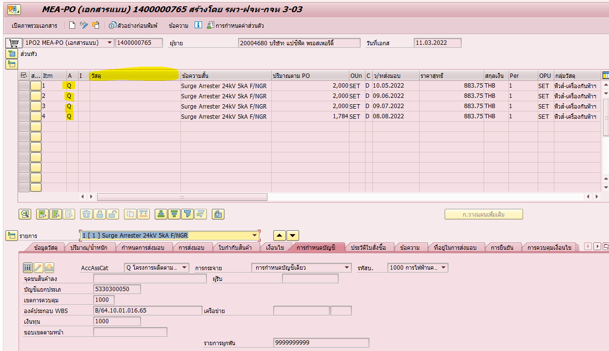

แนวทางแก้ไข:
1 | ยกเลิกการ GR 103
2 | แก้ไขเอกสาร PR, PO โดยระบุ Materail code ให้ถูกต้อง

